关系图
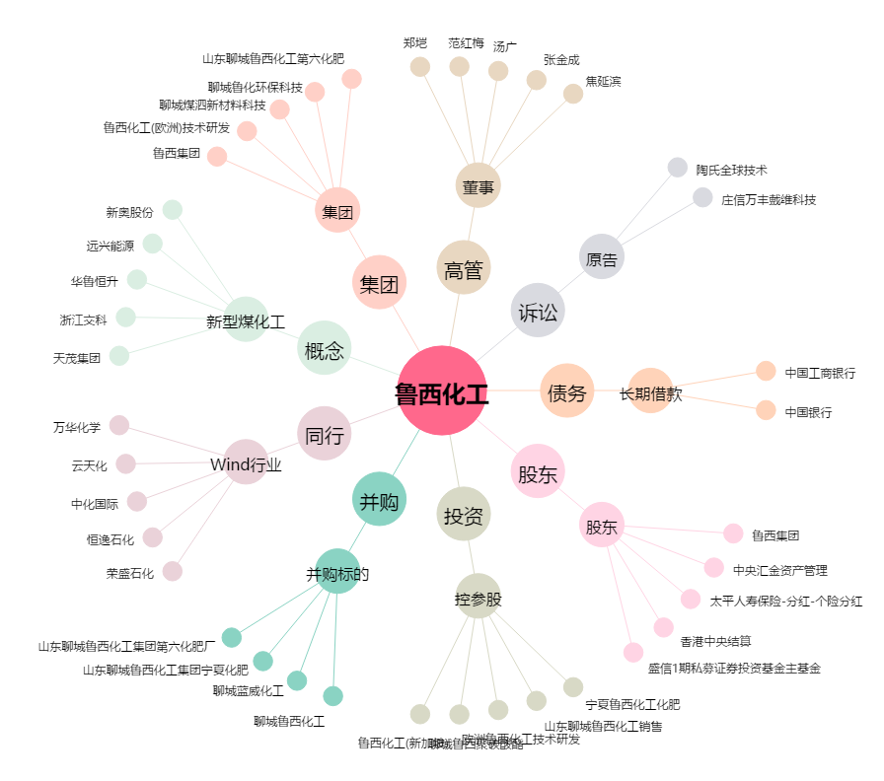
鲁西化工[000830.SZ] - 关系概览图

